業務フロー
システム名 |  |  | システム種別 |  | 基本設計書 |  | 作成者 | 作成日 | 更新者 | 更新日 | 版数
POSサーバー |  |  | POSサーバ |  |  |  | SonMNT | 2023-06-07 | TinNH | 2024-11-09 | 0.4

機能カテゴリー |  | 32_レジ別単品別売上点検 |  | 項目 |  | 概要設計 | 業務フロー

 | ●1_自動釣銭機

●●
画面表示
●●
モーダル表示

●●
処理機能
本来なら、処理内で分岐もあるとは思いますが、今回は、分岐処理についても、一括で処理機能と定義しています。
●●
音声ファイル

 | ●1_レジ周辺機器

セカンドディスプレイ
●●
セカンドディスプレイ画面表示
スキャナー
●●
スキャナー

スキャナー
自動釣銭機
●●
自動釣銭機
プリンター
●●

磁気カードリーダー
磁気カードリーダー
エフケイシステム 両面双方向読み取り MJR-100

 | ●外部連携

●●
API連携
本来ならDBですが、DBの意味で使用しています。
●●
他の機能への連携

●●
端末内DB
設定関連などのDB
最新
ボタン名

最新
分岐・判定

●●
他の機能部門への連携

機能概要
システム名 |  |  | システム種別 |  | 基本設計書 |  | 作成者 | 作成日 | 更新者 | 更新日 | 版数
POSサーバー |  |  | POSサーバ |  |  |  | SonMNT | 2024-05-21 | TinNH | 2024-11-09 | 0.4

機能カテゴリ |  | 32_レジ別単品別売上点検 |  | 項目 |  | 概要設計 | 機能概要

X1_メニュー機能
 | 32_レジ別単品別売上点検
 |  |  |  |  |  |  |  |  |  |  |  | 1
 |  |  |  |  |  |  |  |  |  |  |  | 2
 |  |  |  |  |  |  |  |  |  |  |  | 3
 |  |  |  |  |  |  |  |  |  |  |  | 4
 |  |  |  |  |  |  |  |  |  |  |  | 5
32_レジ別単品別売上点検
ID Menu item MF010
 |  |  |  |  |  |  |  |  |  |  |  | 6
 |  |  |  |  |  |  |  |  |  |  |  | 7
 |  |  |  |  |  |  |  |  |  |  |  | 8
 |  |  |  |  |  |  |  |  |  |  |  | 9
 |  |  |  |  |  |  |  |  |  |  |  | 10
店舗情報をタッチすると共通機能を実行する。
各ユーザーのstoreIdに基づいて、各店舗に該当する店舗一覧を取得する。
storeId = 09999の場合、全ての店舗一覧を取得する。
 |  |  |  |  |  |  |  |  |  |  |  | 11
SC3201
レジ別単品別売上点検画面
 |  |  |  |  |  |  |  |  |  |  |  | 12
 |  |  |  |  |  |  |  |  |  |  |  | 13
 |  |  |  |  |  |  |  |  |  |  |  | 14
 |  |  |  |  |  |  |  |  |  |  |  | 15
 |  |  |  |  |  |  |  |  |  |  |  | 16
 |  |  |  |  |  |  |  |  |  |  |  | 17
画面初期化
店舗情報（ヘッダー）
表示モダールと店舗一覧
1つの店舗のみ選択可能
顧客が選択した店舗を保存する。SC3201_レジ別単品別売上点検画面に戻ると、観客が選択した店舗を表示する。SCX0101_メインメニュー画面に戻ると、顧客が選択した店舗をクリアする。
 |  |  |  |  |  |  |  |  |  |  |  | 18
 |  |  |  |  |  |  |  |  |  |  |  | 19
 |  |  |  |  |  |  |  |  |  |  |  | 20
 |  |  |  |  |  |  |  |  |  |  |  | 21
MD0101
店舗一覧モダール
 |  |  |  |  |  |  |  |  |  |  |  | 22
 |  |  |  |  |  |  |  |  |  |  |  | 23
 |  |  |  |  |  |  |  |  |  |  |  | 24
 |  |  |  |  |  |  |  |  |  |  |  | 25
・決定ボタン：MD0101_店舗一覧モダールでユーザーが選択したstoreIdを使用してKN3201機能を実行する。
・取消ボタン：モーダルを閉じて、SCX101_メインメニュー画面に戻る。
 |  |  |  |  |  |  |  |  |  |  |  | 26
 |  |  |  |  |  |  |  |  |  |  |  | 27
決定
取消
 |  |  |  |  |  |  |  |  |  |  |  | 28
 |  |  |  |  |  |  |  |  |  |  |  | 29
 |  |  |  |  |  |  |  |  |  |  |  | 30
 |  |  |  |  |  |  |  |  |  |  |  | 31
KN3201
レジ一覧取得機能
AP3201: 店舗マスタ検索
AP3201を呼び出して店舗一覧を取得し、[端末番号]項目のプルダウンのオプション一覧を作成する。
 |  |  |  |  |  |  |  |  |  |  |  | 32
 |  |  |  |  |  |  |  |  |  |  |  | 33
 |  |  |  |  |  |  |  |  |  |  |  | 34
▪SC3201_レジ別単品別売上点検画面の項目を以下のデフォルトで初期化する。
・[営業種別]：ラッシュ
・[営業日]：無効
・[表示件数]：1000
・[並び替え]：部門
・他の項目：空白
 |  |  |  |  |  |  |  |  |  |  |  | 35
 |  |  |  |  |  |  |  |  |  |  |  | 36
 |  |  |  |  |  |  |  |  |  |  |  | 37
 |  |  |  |  |  |  |  |  |  |  |  | 38
 |  |  |  |  |  |  |  |  |  |  |  | 39
32
 |  |  |  |  |  |  |  |  |  |  |  | 40
 |  |  |  |  |  |  |  |  |  |  |  | 41
 |  |  |  |  |  |  |  |  |  |  |  | 42
SC3201
レジ別単品別売上点検画面
▪検索ボタンをタッチすると、以下のバリデーションチェックを行う。
・以下の項目の必須入力をチェックする。
[表示件数]、[出力单位]
・[表示件数]は0より大きく、最大1000件であること。
・[レジ番号]は1～4桁の数字であること。
▪バリデーションチェックが成功した後、API[AP3201_レジ別売上検索]を呼び出す。レコードが見つからない場合、エラーモダールを表示する。データが見つかった場合、以下の情報を含むレコードのリストを表示する。順位、レジ番号、商品コード、PLUコード、名称、売上金額、売上点数、PI値、値引金額、値引点数、最終売上日付
・PI値のPI指数の計算方法: PI =1000 × 売上金額合計 / 客数合計。この指数は顧客1,000人当たりの商品別の平均売上効果を評価する。 (https://retailguide.tokubai.co.jp/knowledge/18475/で参考したが、ご確認お願い致します。)
 |  |  |  |  |  |  |  |  |  |  |  | 43
 |  |  |  |  |  |  |  |  |  |  |  | 44
 |  |  |  |  |  |  |  |  |  |  |  | 45
 |  |  |  |  |  |  |  |  |  |  |  | 46
 |  |  |  |  |  |  |  |  |  |  |  | 47
 |  |  |  |  |  |  |  |  |  |  |  | 48
検索
営業種別
出力单位
 |  |  |  |  |  |  |  |  |  |  |  | 49
 |  |  |  |  |  |  |  |  |  |  |  | 50
 |  |  |  |  |  |  |  |  |  |  |  | 1
 |  |  |  |  |  |  |  |  |  |  |  | 2
32.1
32.2
 |  |  |  |  |  |  |  |  |  |  |  | 3
 |  |  |  |  |  |  |  |  |  |  |  | 4
 |  |  |  |  |  |  |  |  |  |  |  | 5
KN3202
レジ別単品別売上検索機能
AP3202
レジ別売上検索
 |  |  |  |  |  |  |  |  |  |  |  | 6
 |  |  |  |  |  |  |  |  |  |  |  | 7
 |  |  |  |  |  |  |  |  |  |  |  | 8
 |  |  |  |  |  |  |  |  |  |  |  | 9
 |  |  |  |  |  |  |  |  |  |  |  | 10
 |  |  |  |  |  |  |  |  |  |  |  | 11
SC3201
レジ別単品別売上点検画面
 |  |  |  |  |  |  |  |  |  |  |  | 12
どのような場合にサマリ画面ボタンが有効になるのか分かりません。
 |  |  |  |  |  |  |  |  |  |  |  | 13
 |  |  |  |  |  |  |  |  |  |  |  | 14
 |  |  |  |  |  |  |  |  |  |  |  | 15
 |  |  |  |  |  |  |  |  |  |  |  | 16
 |  |  |  |  |  |  |  |  |  |  |  | 17
レジ別時間帯別売上
 |  |  |  |  |  |  |  |  |  |  |  | 18
 |  |  |  |  |  |  |  |  |  |  |  | 19
 |  |  |  |  |  |  |  |  |  |  |  | 20
ユーザーがレコードを選択していない場合は無効にし、1件を選択した場合は有効にする。タッチすると画面SC3203に遷移する。
 |  |  |  |  |  |  |  |  |  |  |  | 21
 |  |  |  |  |  |  |  |  |  |  |  | 22
 |  |  |  |  |  |  |  |  |  |  |  | 23
 |  |  |  |  |  |  |  |  |  |  |  | 24
 |  |  |  |  |  |  |  |  |  |  |  | 25
 |  |  |  |  |  |  |  |  |  |  |  | 26
 |  |  |  |  |  |  |  |  |  |  |  | 27
32.3
 |  |  |  |  |  |  |  |  |  |  |  | 28
 |  |  |  |  |  |  |  |  |  |  |  | 29
 |  |  |  |  |  |  |  |  |  |  |  | 30
 | FC3202_営業種別選択機能 |  |  |  |  |  |  |  |  |  |  | 31
32.1
 |  |  |  |  |  |  |  |  |  |  |  | 32
 |  |  |  |  |  |  |  |  |  |  |  | 33
▪ユーザーが速報を選択した場合
・[営業日]を無効にする。
・フラッシュで売上結果を検索する。
▪ユーザーが[日報]を選択した場合
・[営業日]を有効にする。
・ユーザーが入力した[日報]で売上結果を検索する。
 |  |  |  |  |  |  |  |  |  |  |  | 34
KN3201
営業種別選択機能
 |  |  |  |  |  |  |  |  |  |  |  | 35
 |  |  |  |  |  |  |  |  |  |  |  | 36
 |  |  |  |  |  |  |  |  |  |  |  | 37
 |  |  |  |  |  |  |  |  |  |  |  | 38
 |  |  |  |  |  |  |  |  |  |  |  | 39
 |  |  |  |  |  |  |  |  |  |  |  | 40
速報
 |  |  |  |  |  |  |  |  |  |  |  | 41
日報
 |  |  |  |  |  |  |  |  |  |  |  | 42
 |  |  |  |  |  |  |  |  |  |  |  | 43
 |  |  |  |  |  |  |  |  |  |  |  | 44
営業日
 |  |  |  |  |  |  |  |  |  |  |  | 45
 |  |  |  |  |  |  |  |  |  |  |  | 46
 |  |  |  |  |  |  |  |  |  |  |  | 47
 |  |  |  |  |  |  |  |  |  |  |  | 48
32
 |  |  |  |  |  |  |  |  |  |  |  | 49
 |  |  |  |  |  |  |  |  |  |  |  | 50
 |  |  |  |  |  |  |  |  |  |  |  | 1
 | FC3203_出力单位選択機能 |  |  |  |  |  |  |  |  |  |  | 2
 |  |  |  |  |  |  |  |  |  |  |  | 3
32.2
 |  |  |  |  |  |  |  |  |  |  |  | 4
 |  |  |  |  |  |  |  |  |  |  |  | 5
 |  |  |  |  |  |  |  |  |  |  |  | 6
SC3202
商品売上サマリ画面
 |  |  |  |  |  |  |  |  |  |  |  | 7
▪ユーザーが部門、品群、品種、分類のいずれかのオプションを選択すると、AP1506 product/suggestを呼び出し、レベルごとのレコードリストを取得して[出力单位]の2番目のプルダウンに表示する。[出力单位]の2番目のプルダウンに入力せずに検索ボタンをタッチした場合、エラーモダールを表示する。
 |  |  |  |  |  |  |  |  |  |  |  | 8
 |  |  |  |  |  |  |  |  |  |  |  | 9
 |  |  |  |  |  |  |  |  |  |  |  | 10
 |  |  |  |  |  |  |  |  |  |  |  | 11
 |  |  |  |  |  |  |  |  |  |  |  | 12
5: 商品
0: 全て
部門コード
 |  |  |  |  |  |  |  |  |  |  |  | 13
 |  |  |  |  |  |  |  |  |  |  |  | 14
 |  |  |  |  |  |  |  |  |  |  |  | 15
▪[出力单位]の2番目のプルダウンを非表示し、商品コードを入力できる１つのテキストボックス、商品検索モーダルを表示する1つのボタン（ユーザーが名称で商品を検索できるようにする）、商品名称を表示する読み取り専用の1つテキストボックスに置き換える。ユーザーが商品コードを入力していない場合、エラーモダールを表示する。
 |  |  |  |  |  |  |  |  |  |  |  | 16
SC3202
商品売上サマリ画面
KN1201
部門提案機能
AP1201
group/suggest
 |  |  |  |  |  |  |  |  |  |  |  | 17
 |  |  |  |  |  |  |  |  |  |  |  | 18
 |  |  |  |  |  |  |  |  |  |  |  | 19
 |  |  |  |  |  |  |  |  |  |  |  | 20
 |  |  |  |  |  |  |  |  |  |  |  | 21
 |  |  |  |  |  |  |  |  |  |  |  | 22
商品検索モーダル表示
商品コード
32
 |  |  |  |  |  |  |  |  |  |  |  | 23
 |  |  |  |  |  |  |  |  |  |  |  | 24
▪ユーザーは商品コードにより商品情報を取得できる
・商品コードは13桁で、ユーザーが13桁を全て入力していない場合、フォーカスアウト時の「0」を埋め込む。
・入力してフォーカスアウトした場合、「AP1506 product/suggest」APIを呼び出して商品情報を取得する。
 |  |  |  |  |  |  |  |  |  |  |  | 25
 |  |  |  |  |  |  |  |  |  |  |  | 26
KN1501
商品提案機能
AP1506
product/suggest
 |  |  |  |  |  |  |  |  |  |  |  | 27
 |  |  |  |  |  |  |  |  |  |  |  | 28
 |  |  |  |  |  |  |  |  |  |  |  | 29
 |  |  |  |  |  |  |  |  |  |  |  | 30
 |  |  |  |  |  |  |  |  |  |  |  | 31
32
 |  |  |  |  |  |  |  |  |  |  |  | 32
 |  |  |  |  |  |  |  |  |  |  |  | 33
▪ユーザーが「検索」ボタンをタッチすると、商品検索モーダルでは商品名称で検索可能
検索結果エリアには以下の項目の情報が含まれている。
選択、商品コード、PLUコード、商品名称、単価、適用日
 |  |  |  |  |  |  |  |  |  |  |  | 34
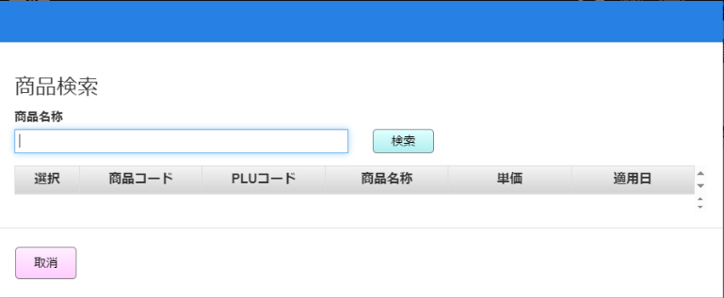
 |  |  |  |  |  |  |  |  |  |  |  | 35
MD3201
商品検索モーダル
 |  |  |  |  |  |  |  |  |  |  |  | 36
 |  |  |  |  |  |  |  |  |  |  |  | 37
 |  |  |  |  |  |  |  |  |  |  |  | 38
 |  |  |  |  |  |  |  |  |  |  |  | 39
 |  |  |  |  |  |  |  |  |  |  |  | 40
取消
 |  |  |  |  |  |  |  |  |  |  |  | 41
検索
 |  |  |  |  |  |  |  |  |  |  |  | 42
▪ユーザーが選択対象レコードの選択ボタンをタッチできる。選択ボタンをタッチし、SC3201_レジ別単品別売上点検画面に戻り、「出力单位」項目に選択された商品情報を表示する。
 |  |  |  |  |  |  |  |  |  |  |  | 43
 |  |  |  |  |  |  |  |  |  |  |  | 44
 |  |  |  |  |  |  |  |  |  |  |  | 45
KN3208
商品名称で商品検索機能
AP3203
商品名称で商品検索
 |  |  |  |  |  |  |  |  |  |  |  | 46
 |  |  |  |  |  |  |  |  |  |  |  | 47
 |  |  |  |  |  |  |  |  |  |  |  | 48
 |  |  |  |  |  |  |  |  |  |  |  | 49
 |  |  |  |  |  |  |  |  |  |  |  | 50
 |  |  |  |  |  |  |  |  |  |  |  | 1
選択
 |  |  |  |  |  |  |  |  |  |  |  | 2
 |  |  |  |  |  |  |  |  |  |  |  | 3
 |  |  |  |  |  |  |  |  |  |  |  | 4
 |  |  |  |  |  |  |  |  |  |  |  | 5
32
 |  |  |  |  |  |  |  |  |  |  |  | 6
 |  |  |  |  |  |  |  |  |  |  |  | 7
 | FC3204_レジ別時間帯別売上情報取得 |  |  |  |  |  |  |  |  |  |  | 8
 |  |  |  |  |  |  |  |  |  |  |  | 9
32.3
初期表示：
KN3205_レジ別時間帯別売上情報取得機能を実行する。[営業日]が現在日である。
検索エリア
・[商品コード]: 13桁を含む選択された商品コードのtextview。形式：{00000}{部門コードの2桁}{商品コードの6桁}。
・[PLUコード]: 選択された商品のPLUコード13桁の表示textview
・[商品名称]:選択された商品名称の表示Textview
・[端末番号]: レジの{コード}:{名称}の表示textview
[営業日]: 情報を表示する営業日選択可能datepicker。デフォルト値：現在日
一覧エリア：
・[時間帯別売上情報一覧]: 一覧には選択した日付の00:00から23:59までの24時間帯の24件を表示する。一覧には[時間帯]（時間ごとに分けられる）、[売上金額 (円)]、[数量]、[客数]が含まれている。
グラフエリア
・[売上グラフ]: [売上グラフ]: 時間帯別購入傾向を示すグラフ。以下が含まれている。
▪[売上金額(円)]: 左側の縦軸で単位を表す。青い面グラフである。
▪[数量] と [客数]: 右側の縦軸で単位を表す。赤色 (数量) と緑色 (客数)を含む折れ線グラフである。
どちらも、選択した日付の00:00から23:59までの時間帯として横軸に従って並進に表される。
処理ロジック：
・[F9:確定]ボタン：確定してKN3205_レジ別時間帯別売上情報取得機能を実行する。[営業日]：選択されている日付
・[検索画面]ボタン: SC3201_レジ別単品別売上点検画面を表示する。
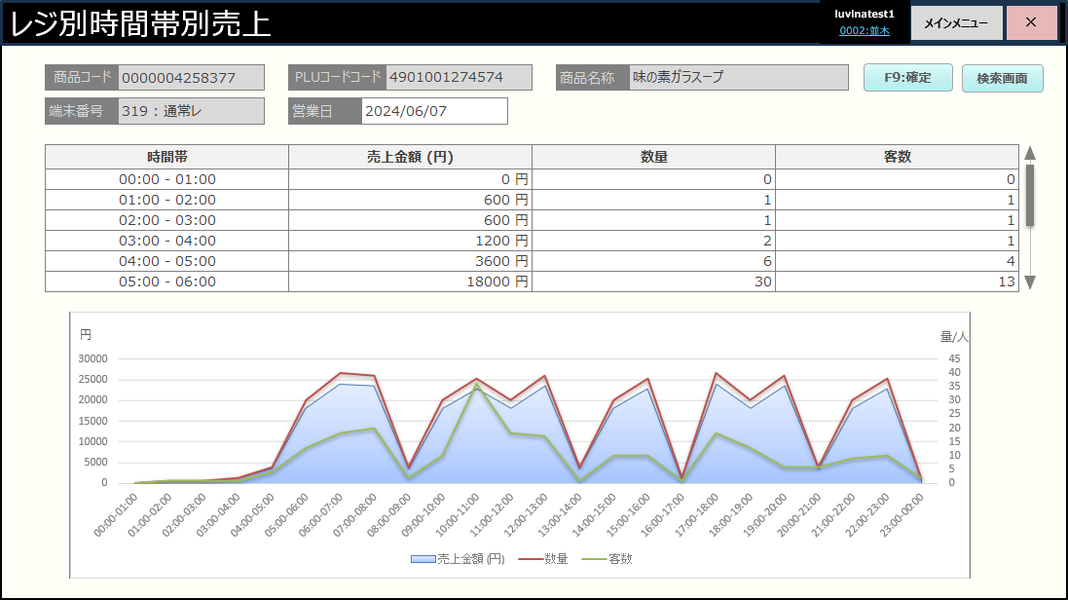
 |  |  |  |  |  |  |  |  |  |  |  | 10
 |  |  |  |  |  |  |  |  |  |  |  | 11
 |  |  |  |  |  |  |  |  |  |  |  | 12
KN3205: レジ別時間帯別売上情報取得
AP3204
Get product revenue info by time on date and cash register
 |  |  |  |  |  |  |  |  |  |  |  | 13
 |  |  |  |  |  |  |  |  |  |  |  | 14
 |  |  |  |  |  |  |  |  |  |  |  | 15
 |  |  |  |  |  |  |  |  |  |  |  | 16
 |  |  |  |  |  |  |  |  |  |  |  | 17
 |  |  |  |  |  |  |  |  |  |  |  | 18
SC3203
レジ別時間帯別売上表示画面
 |  |  |  |  |  |  |  |  |  |  |  | 19
 |  |  |  |  |  |  |  |  |  |  |  | 20
 |  |  |  |  |  |  |  |  |  |  |  | 21
 |  |  |  |  |  |  |  |  |  |  |  | 22
 |  |  |  |  |  |  |  |  |  |  |  | 23
 |  |  |  |  |  |  |  |  |  |  |  | 24
検索画面
F9:確定
 |  |  |  |  |  |  |  |  |  |  |  | 25
 |  |  |  |  |  |  |  |  |  |  |  | 26
 |  |  |  |  |  |  |  |  |  |  |  | 27
 |  |  |  |  |  |  |  |  |  |  |  | 28
 |  |  |  |  |  |  |  |  |  |  |  | 29
 |  |  |  |  |  |  |  |  |  |  |  | 30
 |  |  |  |  |  |  |  |  |  |  |  | 31
 |  |  |  |  |  |  |  |  |  |  |  | 32
 |  |  |  |  |  |  |  |  |  |  |  | 33
 |  |  |  |  |  |  |  |  |  |  |  | 34
 |  |  |  |  |  |  |  |  |  |  |  | 35
 |  |  |  |  |  |  |  |  |  |  |  | 36
 |  |  |  |  |  |  |  |  |  |  |  | 37
 |  |  |  |  |  |  |  |  |  |  |  | 38
 |  |  |  |  |  |  |  |  |  |  |  | 39
 |  |  |  |  |  |  |  |  |  |  |  | 40
 |  |  |  |  |  |  |  |  |  |  |  | 41
32
 |  |  |  |  |  |  |  |  |  |  |  | 42
 |  |  |  |  |  |  |  |  |  |  |  | 43
 |  |  |  |  |  |  |  |  |  |  |  | 44

